②確約書
確 約 書

（第三債務者）公益社団法人 不動産保証協会 |  |  |  |  | 御中
（質 権 者）公益社団法人 全日本不動産協会 |  |  |  |  | 御中
（質 権 者）一般社団法人 全国不動産協会 |  |  |  |  | 御中

申請者（以下「甲」といいます。）は、公益社団法人不動産保証協会（以下「乙」といいます。）、公益社団法人全日本不動産協会（以下「丙」といいます。）及び一般社団法人全国不動産協会（以下「丁」といいます。）に入会し、又は従たる事務所の設置を申請するにあたり、下記の件について確約します。

 |  |  | 記

１． | 甲は、退会若しくはその他の事由により乙の会員資格を失った場合又は従たる事務所の一つないし全部を廃止した場合 、甲の乙に対する未納会費、官報公告料 、宅地建物取引業法第６４条の１０に基づく還付充当金、未払代金、その他乙に対する一切の金銭債務について 、 乙が甲より納付を受けた弁済業務保証金分担金 （ ただし、入会後、従たる事務所の設置等により納付額が増加した場合は当該増加額も含む。以下同じ。）の返還債務と相殺することを承諾する。

２． | 甲は、丙に対する未納会費、未払代金、その他一切の金銭債務の履行を担保するため、丙に対し、甲が乙に納付した弁済業務保証金分担金の返還請求権について質権を設定する。

３． | 甲は、丁に対する未納会費、未払代金、その他一切の金銭債務の履行を担保するため、丁に対し、甲が乙に納付した弁済業務保証金分担金の返還請求権について質権を設定する。

 |  |  |  |  |  |  |  |  | 以上

 |  |  |  | 令和 | 0 | 年 | 0 | 月 | 0 | 日

 | ＜申請者＞

 | 所在地 | 0

 | 商号（名称） | 0

㊞ （実印／印鑑証明書添付）
 | 代表者 | 0

⑥レインズ加入申込書
 | 公益社団法人 全日本不動産協会 |  |  |  |  |  |  |  |  |  |  |  |  |  |  |  |  | R-No.
 | 全日本不動産関東流通センター 御中
 |  |  |  |  |  |  |  |  |  |  |  |  |  | 申込年月日： |  |  | 令和 |  |  | 年 | 月 | 日

▼ レインズIP加入申込書 ▼

 | 東日本レインズIP（以下「レインズ」）の諸規程並びに利用条件を遵守のうえ利用することを確約し、
 | 加入申込致します。

 | 商号又は名称（支店名も記載） |  |  |  |  |  |  |  |  |  |  |  |  |  | 代表者名

 | 免許番号 |  |  |  |  |  |  |  |  |  |  |  |  |  | 担当者名
 |  |  |  |  |  | （ |  |  | ）

 | 所在地 |  |  | 〒 |  |  | -
 | 0

 | TEL |  |  |  |  |  |  |  |  |  |  |  | FAX
 | 0 |  |  | ( | 0 |  | ) | 0 |  |  |  |  | 0 |  | ( | 0 |  | ) | 0

 |  |  |  |  |  |  |  |  |  |  | ご | 注 | 意
・ | このお申込でレインズのIDが発行されます。ID及びパスワードは供託日に当協会へ登録のメールアドレスへ確認方法等をご通知致します。初期のパスワードはシステムで自動設定致します。希望するパスワードへ変更したい場合はログイン後に各自で変更をお願い致します。
 |  | 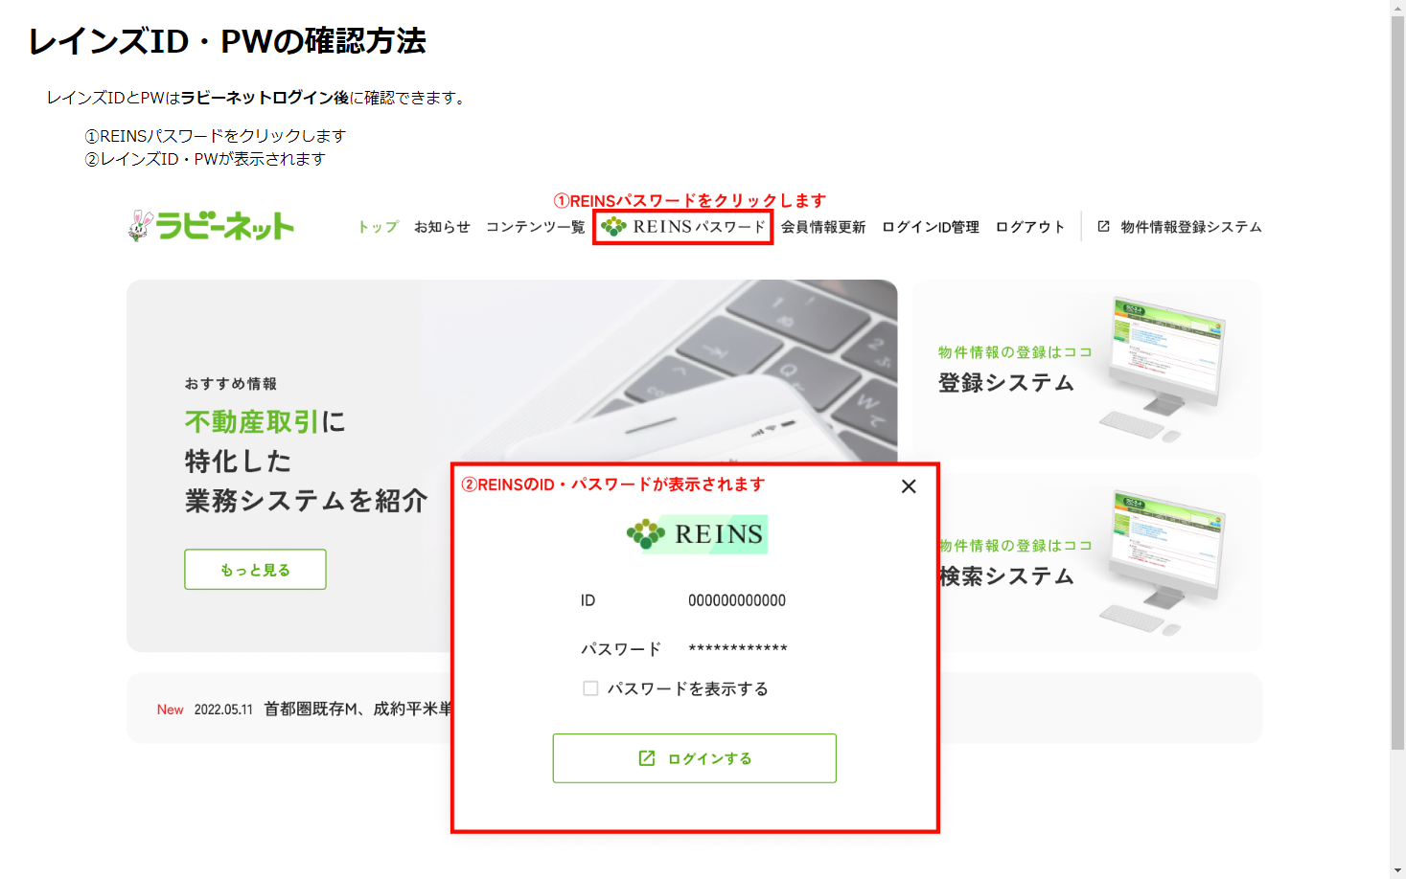
・ | レインズは公益財団法人東日本不動産流通機構が運営するシステムです。このシステムを利用し物件情報を登録することで宅地建物取引業法第34条2項の“指定流通機構への登録義務”を果たすことができます。

・ | 利用する前に運営規程や利用規約・ガイドライン、マニュアル等を必ずご一読下さい。 利用に際しましては各法令を遵守して下さい。規約やマニュアル等はレインズのメインメニューに掲載しております。

・ | レインズは一定以上のアクセスを行うと利用料が発生致します。レインズ利用料のご請求は「三井住友カード株式会社」を通じての請求となります。課金対象項目やお支払方法等、詳しくはレインズIPホームページを御覧下さい。

 |  |  | 〒１０２－００９３ 東京都千代田区紀尾井町3-30 全日会館
 |  |  |  |  |  |  |  |  |  | 全日本不動産関東流通センター |  |  |  |  |  |  |  | 電話 |  | 03-3263-4484

⑩誓約書
誓 約 書
令和 年 月 日
 |  |  |  | 0 | 0 | 0
公益社団法人 | 全日本不動産協会
公益社団法人 | 不動産保証協会 |  | 御中
一般社団法人 | 全国不動産協会

 |  | 所在地 | 0

 |  | 商号 | 0
 |  | 代表者 | 0 |  |  | ㊞

貴協会に入会を申し込むにあたり、入会審査手続に関する要請に誠実に対応するととも
に、入会審査の結果に対し一切の異議を申し立てないことを誓約いたします。
また、入会が許可され貴協会の正会員となった場合、下記事項を遵守することを誓約
いたします。

記

1． 宅地建物取引業法その他の法令及び不動産業に関連する諸規則並びに定款、定款施行
規則及び関連諸規程の定めを遵守し、会員としての品位を保持すること
2． 宅地建物取引業法第64条の6に基づく保証協会の法定研修会その他の出席が義務づけら
れた研修会に出席するほか、会が実施する研修、講習又はセミナー等に積極的に参加し
常に正確な知識の習得に務めること
3． 従たる事務所については、従たる事務所を管轄する地方本部の規程に従うこと
4． 重要な役員等の変更又は従たる事務所の設置、その他所属本部長が必要と認めるとき
は、事務所の立入調査を含めた再審査を受けること
5． 与信調査及び反社会的勢力関連調査のため、貴協会が信用情報機関等へ照会を行う
ことに同意すること
6． 暴力団その他の反社会的勢力との関係が一切なく、入会後においても一切の関係を持
たないこと
7． 上記各号に掲げるほか貴協会からの指示又は指導に誠実に対応すること
以上

⑪事務所案内図
令和 年 月 日
 |  |  |  |  |  | 0 | 0 | 0 | 現在
事 務 所 案 内 図

商号・名称 | 0

所在地 | 0

ＴＥＬ | （ | 0 | ） | 0 | 0 | 0 | - | 0 | 0 | 0
駐車場の有無 | 有 |  | 台 |  |  | 無
調査員が訪問する際にわかりやすいように記入又は地図を貼付して下さい。
付近の状況、特に交通機関（下車駅、停留所、距離等）の詳細を記載してください。

 |  |  |  |  |  |  |  |  | 公益社団法人全日本不動産協会 茨城県本部

